Hoja1
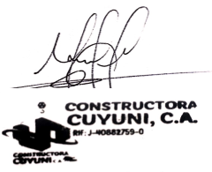
CLIENTE: |  | Joseph |  |  |  | Por favor hacer referencia en su orden de compra
 |  |  |  |  |  | Cotización Nº: | Fecha:
C.I Y RIF : |  | 28788745 |  |  |  | 2533 | 2026-02-03
 |  |  |  |  |  | Validez de Oferta: | Condición de pago
TELÉFONO: |  | 04124381354 |  |  |  | 5 dias | efectivo
 |  | Ciudad Bolivar |  |  |  | Persona de Cont: | Nº Directo:
DIRECCIÓN: |  |  |  |  |  | jose | 04124381354

ATENCIÓN: |  | Joseph
 |  |  |  |  |  | Nro de Cotización: | 2533
E-MAIL: |  | jose@gmail.com

Estimados señores:
Es para nosotros un grato placer poner a su consideración el siguiente presupuesto por el servicio y/o suministro considerado nuestra mejor oferta:

Ítem | Unidad | Cantidad | Descripción | $ | Total ($)
1 | UND | 50 | Bloque cemento 15cm | 20 | 1000 | TOTAL MONTO
2 | UND | 100 | Electrodo 6013 | 20 | 2000 | USD 3,000.00

